第５号様式
使用印鑑届

社印
契約者使用印

（すべての提出書類について
契約者使用印とともに使用
する場合にのみ押印）

上記の印鑑は、入札、見積、契約の締結並びに代金の請求、受領のため使用したいので、お届けします。 なお、私以外でこの使用印鑑を持参する者及びこの使用印鑑を押印した書類を提出する者は、すべて私の使者（代理人）であり、その者が行った行為の全責任は、私が負います。

 |  |  |  | 令和 |  | 0 | 年 | 0 | 月 | 0 | 日

 |  | 本社(店)住所 | 0

 | 商号又は名称 |  | 0

 | 代表者職氏名 |  | 0 |  | 0 |  |  |  | 印（実印）

第９号様式（村内業者のみ）
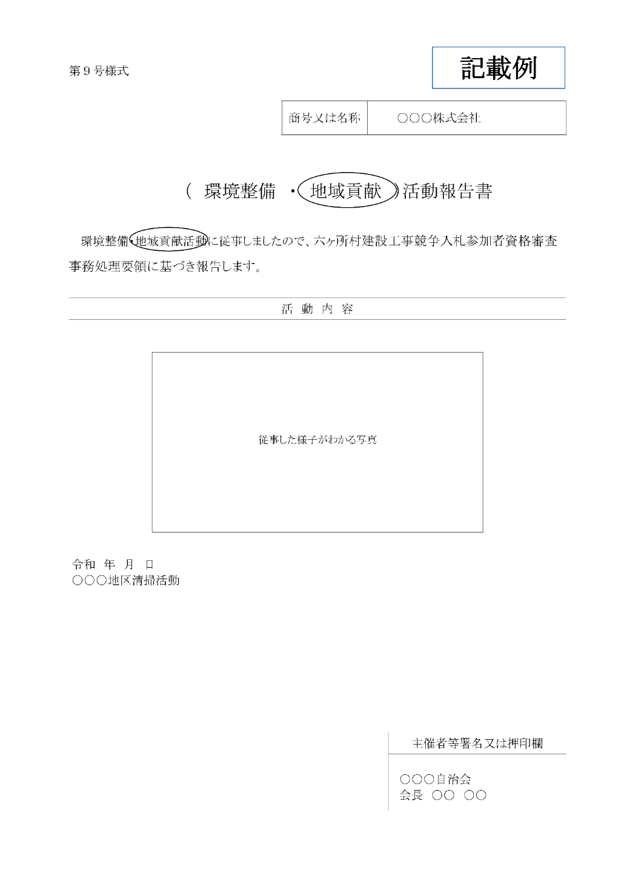
 | 商号又は名称 | 0

（環境整備・地域貢献）活動報告書

環境整備・地域貢献活動に従事しましたので、六ヶ所村建設工事競争入札参加者資格審査事務処理要領に基づき報告します。

活動内容

 |  | 主催者等署名又は押印欄

